Plan1
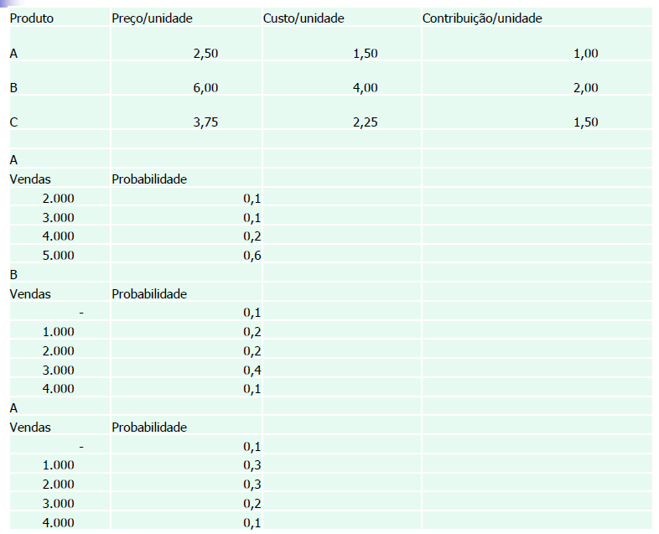
Produtos
 | PROB A |  | PROB ACUM A |  | PROB B |  | PROB ACUM B |  | PROB C |  | PROB ACUM C
2 | 0.1 | 2 | 0.1 | 0 | 0.1 | 0 | 0.1 | 0 | 0.1 | 0 | 0.1
3 | 0.1 | 3 | 0.2 | 2 | 0.2 | 2 | 0.3 | 1.5 | 0.3 | 1.5 | 0.4
4 | 0.2 | 4 | 0.4 | 4 | 0.2 | 4 | 0.5 | 3 | 0.3 | 3 | 0.7
5 | 0.6 | 5 | 1 | 6 | 0.4 | 6 | 0.9 | 4.5 | 0.2 | 4.5 | 0.9
 |  |  |  | 8 | 0.1 | 8 | 1 | 6 | 0.1 | 6 | 1

Lista (1): qual produto a produzir?
Resposta: Produto A
DOM A | PROB A | PROB ACUM A
2 | 0.1 | 0.1
3 | 0.1 | 0.2
4 | 0.2 | 0.4
Grupo 4 Arnaldo Gil de S. S. Nascimento George Bezerra Geraldo
5 | 0.6 | 1

DOM B | PROB B | PROB ACUM B
0 | 0.1 | 0.1
2 | 0.2 | 0.3
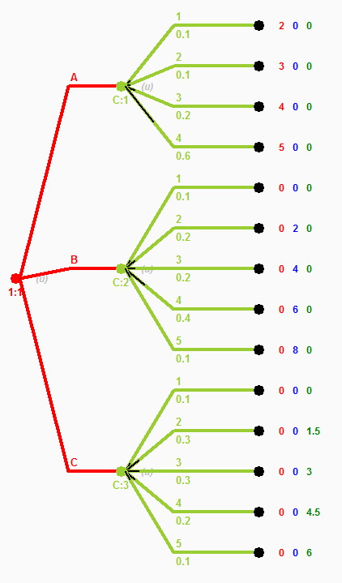
4 | 0.2 | 0.5
6 | 0.4 | 0.9
8 | 0.1 | 1

DOM C | PROB C | PROB ACUM C
0 | 0.1 | 0.1
1.5 | 0.3 | 0.4
3 | 0.3 | 0.7
4.5 | 0.2 | 0.9
6 | 0.1 | 1

